KÖTVÉNY1
KÖTVÉNY: HITELVISZONYT MEGTESTESÍTŐ ÉRTÉKPAPIR. A BEFEKTETŐ AZÉRT VESZI MEG, HOGY KAMATOT KAPJON (amely általában magasabb a banki kamatnál).

a kamatozó kötvény általánosságban KÉT DOLGOT FIZET: kamatot (általában évente egyszer), és törlesztést (ezt "akármikor")

a LEGGYAKORIBB a KLASSZIKUS kötvény: ez ÉVENTE EGYSZER, ÉV VÉGÉN FIZETI A KAMATOT, ÉS A FUTAMIDŐ VÉGÉN A TÖRLESZTÉST

Kamatozó kötvény cash flow

Egy kötvény esetében a következő adatok ismertek

Névértéke = Pn = 100.000 Ft
Futamideje = 5 év
Éves névleges kamatláb = rn = 12%
A névértéket a futamidő VÉGÉN, egy összegben törleszti
írja fel a kötvény cashflow-ját

Kötvény pénzáramlásai az egyes évek VÉGÉN
 | 1. | 2. | 3. | 4. | 5.
Törlesztés | - | - | - | - | 100,000
Kamat | 12,000 | 12,000 | 12,000 | 12,000 | 12,000
Cashflow | 12,000 | 12,000 | 12,000 | 12,000 | 112,000

Kamatozó kötvény elméleti árfolyam

KÉPLET (helyett egy definició :) ) = a kötvény JÖVŐBELI CASHFLOW-jának a JELENÉRTÉKE

Ha a Piaci hozam (kockázatot is tükröző, hasonló kötvényektől elvárt hozam) = r = 11%, akkor mennyi lesz a fenti kötvények elméleti árfolyama KIBOCSÁTÁSKOR?

Elméleti árfolyam |  | = | C1 | + | C2 | + | C3 | …...
 |  |  | (1+r)^1 |  | (1+r)^2 |  | (1+r)^3

Elméleti árfolyam |  | = | 12000 | + | 12000 | + | 12000 | + | 12000 | + | 112000 | = | …........
 |  |  | (1+0,11)^1 |  | (1+0,11)^2 |  | (1+0,11)^3 |  | (1+0,11)^4 |  | (1+0,11)^5

Elméleti árfolyam KISZÁMOLVA |  | = | 12000 | + | 12000 | + | 12000 | + | 12000 | + | 112000 | = | 103,695.90
 |  |  | 1.110 |  | 1.232 |  | 1.368 |  | 1.518 |  | 1.685

Mennyi az elméleti árfolyama a kibocsátás után 2 évvel (vagyis a 2.év végén), az aznapi kamatfizetés UTÁN ??

1. kötvény
 | 1. | 2. | 3. | 4. | 5.
Törlesztés | - | - | - | - | 100,000
Kamat | 12,000 | 12,000 | 12,000 | 12,000 | 12,000
Cashflow | 12,000 | 12,000 | 12,000 | 12,000 | 112,000

Ha a piaci hozam = r = 11%, akkor:

Elméleti árf. = |  | = | 12000 | + | 12000 | + | 112000 | = | ….......
 |  |  | (1+r)^1 |  | (1+r)^2 |  | 1+r)3

Elméleti árf. = |  | = | 12000 | + | 12000 | + | 112000 | = | ….....
 |  |  | (1+0,11)^1 |  | (1+0,11)^2 |  | (1+0,11)^3

Elméleti árf. = |  | = | 12000 | + | 12000 | + | 112000 | = | ….....
 |  |  | (1+0,11)^1 |  | (1+0,11)^2 |  | (1+0,11)^3

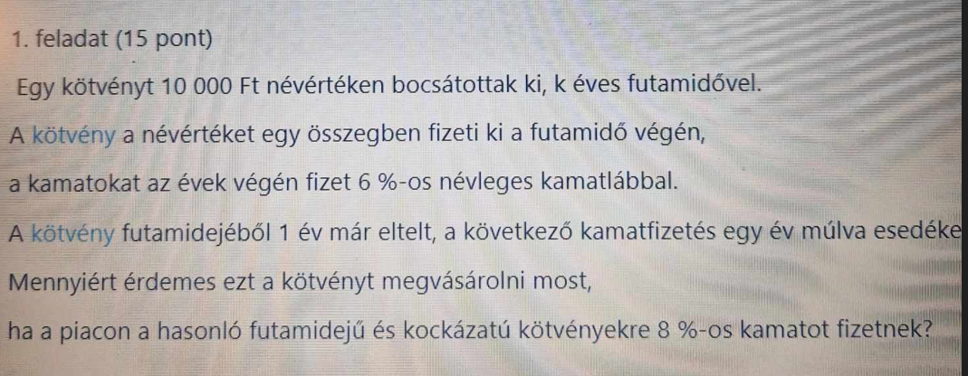

részvény
A részvényeknek NINCS OLYAN előre pontosan, tervezhető, fix cashflow-juk mint a kötvényeknek

Részvénynek is van névértéke, de azt NEM TÖRLESZTI VISSZA SOHA
Részvénynek SOHA NINCSEN KAMATA ( a vizsgán legalábbis, mert létezik kamatozó részvény, de nagyon ritka, nem tanuljátok… )

A részvény OSZTALÉKOT fizet, ez az elsődleges eleme a cashflow-nak.

Osztalék: a nyereség része.

Teljes cég osztaléka = Teljes cég nyeresége (számviteli nyelven adózott eredmény) * d (osztalékfiztetési hányad)
 |  |  | (számviteli értelemben másként számolunk osztalékot, de az itt nem fontos…. )
a feladatokban szinte mindig 1 DB RÉSZVÉNYRE VONATKOZÓAN KELL SZÁMOLNI

1 db részvény osztaléka = 1 db részvény nyeresége * d
jelölésekkel
DIV = EPS * d |  | ahol DIV az osztalék, EPS a nyereség, d az osztalékfizetési hányad

mekkora lehet a d: 0% és 100% között akármennyi (0 is és 100 is)
 | ha a d 0% : a cég nem fizet osztalékot, a teljes nyereséget visszaforgatja (ilyenkor EPS > DIV )
 | ha a d 100%: a cég a teljes nyereséget kifizeti osztaléknak, semmit nem forgat vissza (ilyenkor EPS = DIV )
 | ha 0 % < d < 100%, akkor a nyereség valamekkora részét kifizeti osztalékként, és egy másik részét visszaforgatja. (ilyenkor EPS > DIV)

DIV = EPS * d : ebben a képletben a RÉSZLETEK A FONTOSAK!!

a DIV-et és az EPS-t is meg kell indexelni, hogy melyik év nyeresége és osztaléka…
DIV0 = nulladik év osztaléka, azaz a jelenbeli, mai osztalék DIV1: osztalék 1 év múlva, és igy tovább DIV2, DIV 3, stb
EPS0 = nulladik év nyeresége, azaz a jelenbeli, mai nyereség EPS1: nyereség 1 év múlva, és igy tovább EPS2, EPS3, stb

!!! Az EPS és a DIV indexének egyeznie kell, azaz azonos évinek kell lennie !!!
DIV0 = EPS 0 * d
DIV1 = EPS 1 * d és igy tovább…...
de semmiképpen nem jó az, hogy DIV1 = EPS0 * dp, vagy DIV0 = EPS1*dp, és bármi hasonló !!!!

FONTOS GYAKORLÓ PÉLDA: részvények ALAPADATAI-nak meghatározása (kell az árfolyamhoz)

Egy részvénytársaság adózott eredménye (nyeresége) jelenleg 200.000.000 Ft. Az Rt-nek 1.000.000 db részvénye van, a saját tőkéje 1.000.000.000 Ft. A nyereség 60%-át fizetik ki osztalékként.

Kérdések:
a) Mekkora a visszaforgatási hányada, a ROE mutatója, és az osztalék növekedési üteme?
b) mekkora a következő évi várható egy részvényre jutó nyeresége és osztaléka?

Részvényárfolyam:

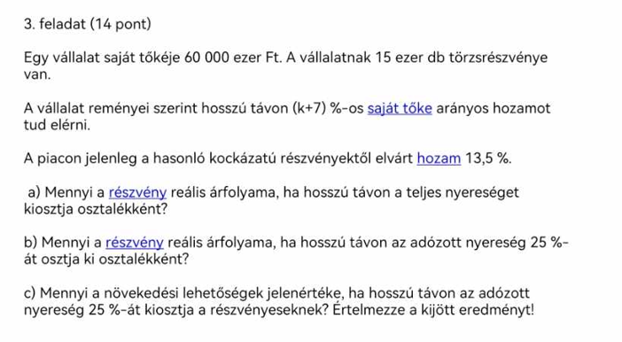

beruházás
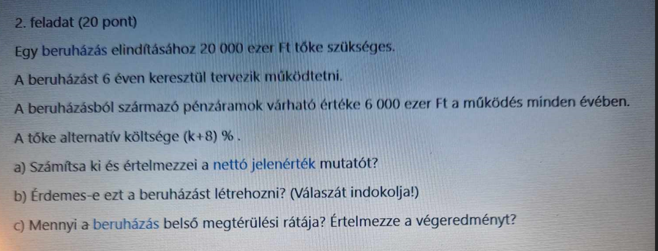

kockázat, CAPM
CAPM MODELL: CAPITAL ASSETS PRICING MODELL, azaz Tőkepiaci árfolyamok (tőkepiaci árazás) modellje

CAPM modell lényege:

A befektetések kockázata két részre bontható: egyedi és piaci kockázatra
A piaci kockázat diverzifikációval csökkenthető akár nullára is. Diverzifikáció: a befektetésre szánt összeg megosztás: TÖBB, KÜLÖNBÖZŐ részvénybe kell fektetni (minél több, annál jobb)
Az egyedi kockázat nem csökkenthető.
Az elvárt hozam arányos az egyedi kockázattal: Minél nagyobb a kockázat, annál nagyobb az elvárt hozam. Klasszikus idézet: " a tőkepiacon nincs ingyen ebéd"
A CAPM azt mutatja meg, hogy a hozam és a kockázat hogyan aránylik egymáshoz.

CAPM modell feltevései:

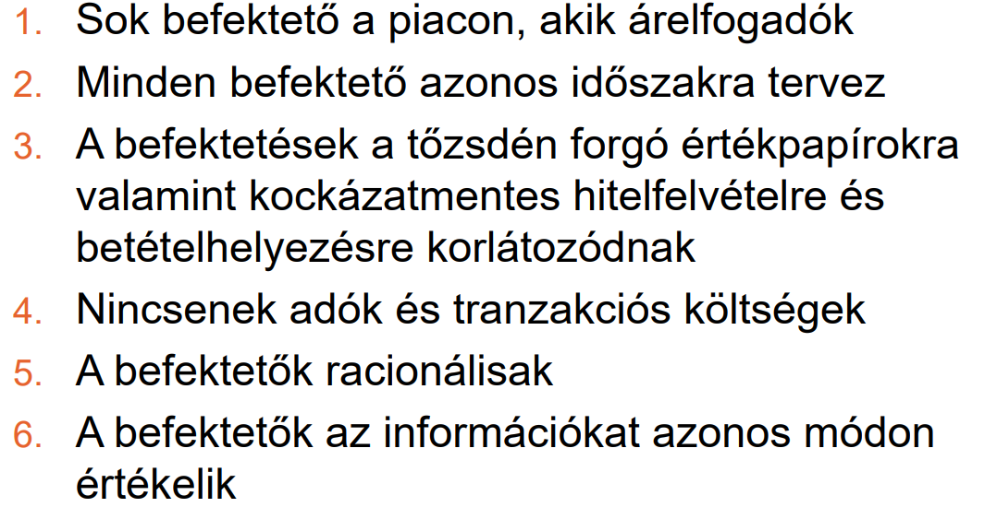

CAPM modell ábra:

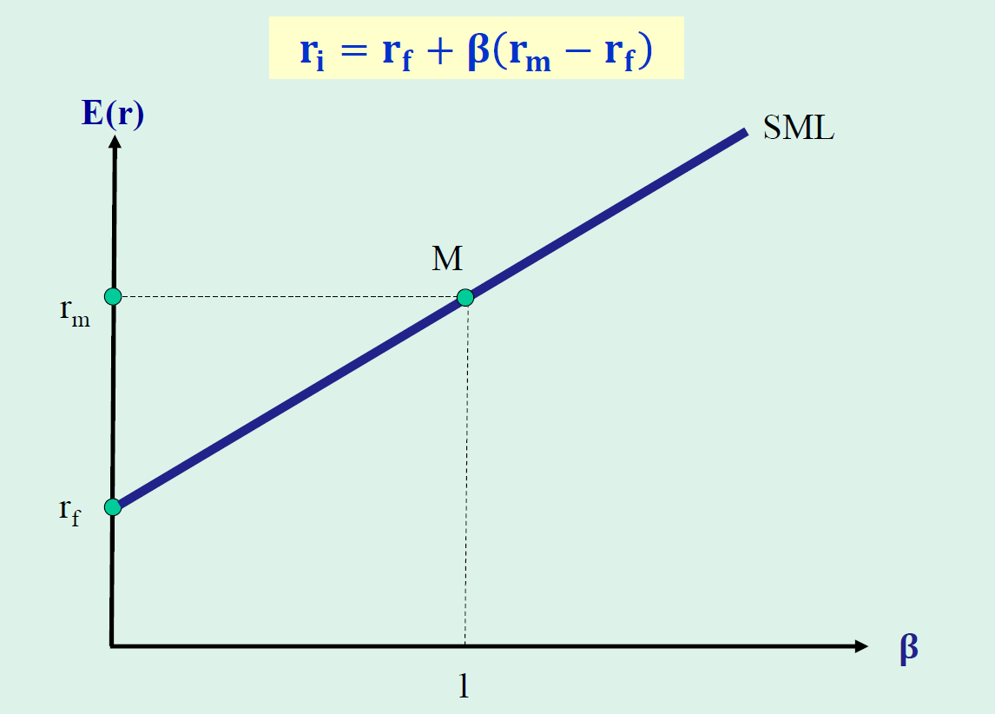

Gyakorló példák.

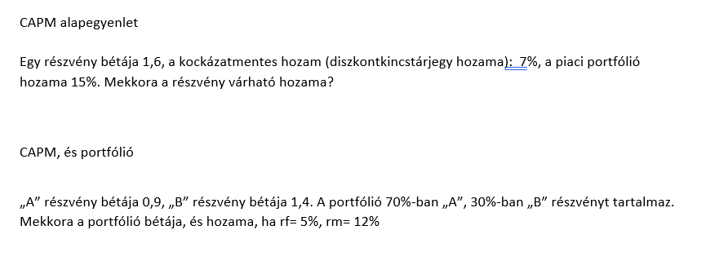

mutatók
Számviteli mérleg a vállalati pénzügyekben (nagyon leegyszerüsített formátum)

ESZKÖZÖK |  | FORRÁSOK
Befektetett eszközök |  | Saját tőke
Forgóeszközök |  | Kötelezettségek (idegen források)
 | Forgóeszközök részei: Készletek, Követelések, Értékpapirok, Pénzeszközök |  | Kötelezettségek részei:
 |  |  | Hosszu lejáratú kötelezettségek
 |  |  | Rövid lejáratú kötelezettségek

ESZKÖZÖK ÖSSZESEN = befektetett eszközök + forgóeszközök |  | FORRÁSOK ÖSSZESEN = saját tőke + kötelezettségek

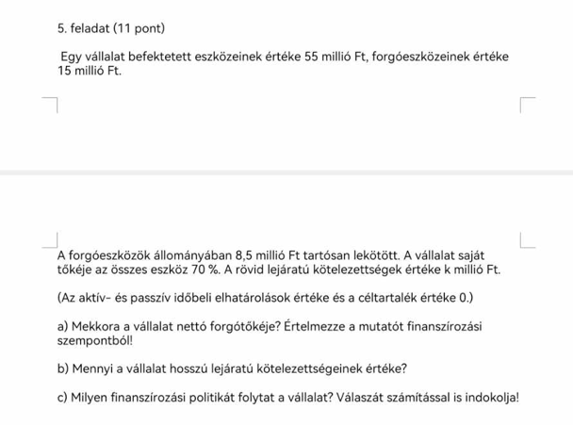

tőkeáttétel
KODOLÁNYIS KÉPLETGYŰJTEMÉNY

